Sheet1
VITA INTERNATIONAL TRADING LIMITED
Tel : +86-13202033313 |  |  |  |  | E-mail: info@china-vita.ru
Fax: +86-020-81437372 |  |  |  |  | www.china-vita.ru
China,Foshan Citty, Nanhai District, GuangFo Steet 125, Chengji Building, office 506
фото | наименование | цвет | количество в коробке | количество коробок | количество заказа | цена | сумма | размер коробки |  |  | CBM | общ. CBM | нетто | брутто | общ.брутто
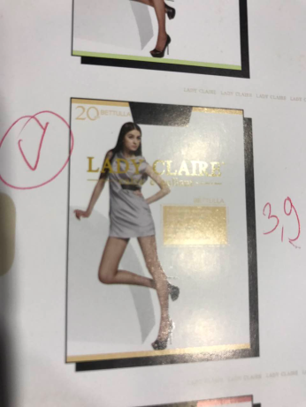 | BETTULLA 20 | Miele | 216 | 18 | 3888 | 3.9 | 15163.2 | 0.51 | 0.5 | 0.24 | 0.0612 | 1.1016 | 239.4 | 198
 | BETTULLA 20 | Vizone | 216 | 42 | 9072 | 3.9 | 35380.8 | 0.51 | 0.5 | 0.24 | 0.0612 | 2.5704 | 558.6 | 462
 | BETTULLA 20 | Cappucino | 216 | 18 | 3888 | 3.9 | 15163.2 | 0.51 | 0.5 | 0.24 | 0.0612 | 1.1016 | 239.4 | 198
 | BETTULLA 20 | Nero | 216 | 32 | 6912 | 3.9 | 26956.8 | 0.51 | 0.5 | 0.24 | 0.0612 | 1.9584 | 425.6 | 352
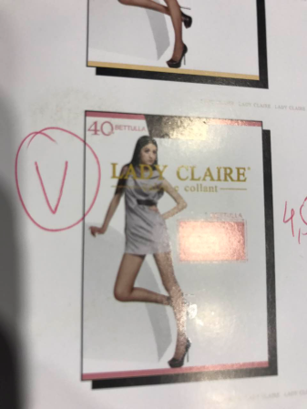 | BETTULLA 40 | Miele | 180 | 28 | 5040 | 4.5 | 22680 | 0.51 | 0.5 | 0.24 | 0.0612 | 1.7136 | 366.8 | 308
 | BETTULLA 40 | Cappuchino | 180 | 28 | 5040 | 4.5 | 22680 | 0.51 | 0.5 | 0.24 | 0.0612 | 1.7136 | 366.8 | 308
 | BETTULLA 40 | Bronzo | 180 | 28 | 5040 | 4.5 | 22680 | 0.51 | 0.5 | 0.24 | 0.0612 | 1.7136 | 366.8 | 308
 | BETTULLA 40 | Nero | 180 | 55 | 9900 | 4.5 | 44550 | 0.51 | 0.5 | 0.24 | 0.0612 | 3.366 | 720.5 | 605
 |  |  |  |  |  |  | 205254 |  |  |  |  | 15.2388 | 3283.9 | 2739

